Data Box location report
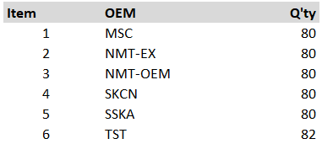
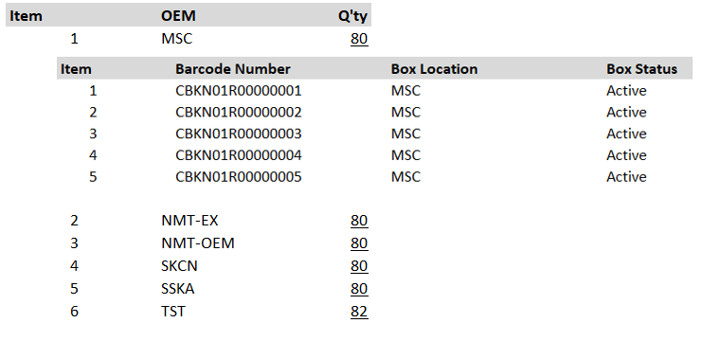
Improvement Data box location report

 | เนื่องจากปัจจุบัน TSC ได้มีการร้องขอให้ IPACK เช็คสถานะกล่องแต่ละประเภทที่มีอยู่กับลูกค้าภายนอกของ TSC ให้ในแต่ละวัน IPACK ต้องทำการอัพเดทข้อมูลจาก Raw data เพื่อ Summary ข้อมูลให้กับทาง TSC ซึ่งขั้นตอนดังกล่าวใช้เวลาในการดึงข้อมูลนาน
 | และซับซ้อน ดังนั้นจึงขอทางทีมงาน IT พิจารณาขั้นตอนตามรายละเอียดด้านล่าง ว่า สามารถแก้ใขให้เป็นไปตามรูปแบบที่ร้องขอให้ได้หรือไม่

 | ปัจจุบันที่ใช้งานอยู่

 | ขอทำการอัพเดทใหม่

Part return
Addition Part return report in I-Wis

เนื่องจากปัจจุบัน ข้อมูลที่ชิ้นส่วนติดกล่องมาจากลูกค้า TSC ไม่มีการบันทึกข้อมูลในระบบ I-Wis ทำให้ยากในการดึงข้อมูลดังนั้นจึงขอทางหน่วยงาน IT เพิ่มข้อมูล ชิ้นส่วนติดกล่องเข้าไปในระบบ I-Wis ด้วยครับ.

ปัจจุบัน | ทำการบันทึกและส่งข้อมูลในรูปแบบ Power point ซึ่งยากในการสืบค้นข้อมูล
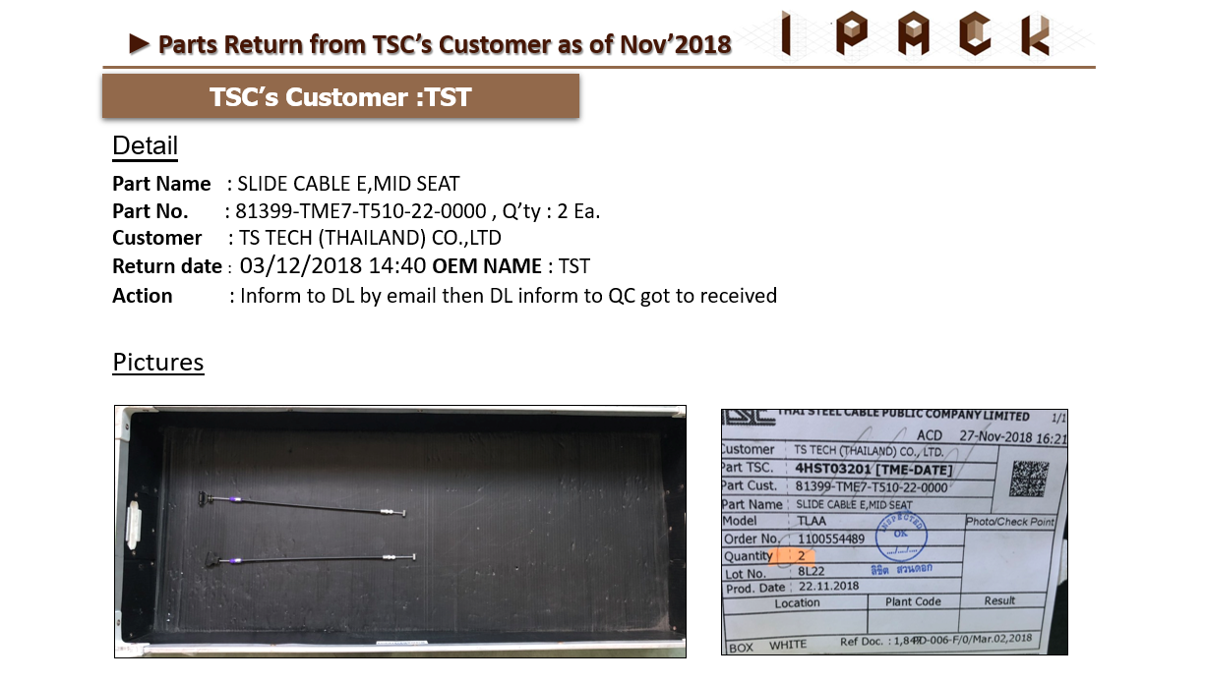

ร้องขอให้เพิ่มข้อมูลชิ้นส่วนติดกล่อง ในส่วนของ Report ที่มีอยู่ในระบบ I-Wis ตามรูปแบบด้านล่างหรือตามที่ IT คิดว่าเหมาะสม

